検証用表示サンプル
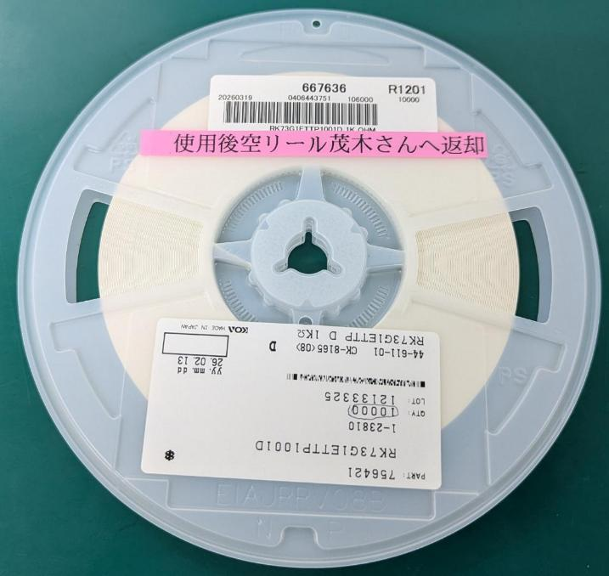
検証用表示サンプル
バーコードラベルの下もしくは上部分の余白にテプラで
「使用後空リール茂木さんへ返却」の表示を貼付け
 | 対象品目 | カウント日
① | 667636 | 2026-06-16
② | 9000057869 | 2026-06-16
③ | 9000057757 | 2026-06-17
 |  |  | 対象シリアル

